Sheet2
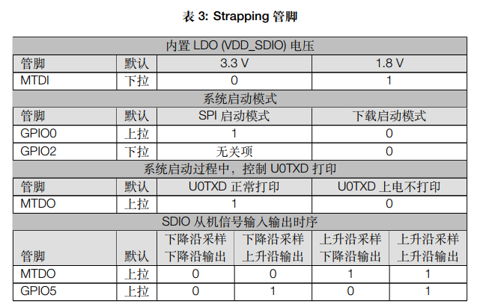
GPIO NUM | Input | Output | Notes
0 | pull up | OK | Strapping 管脚
1 | × | × | U0TXD
2 | OK | OK | Strapping 管脚
3 | × | × | U0RXD
4 | OK | OK
5 | pull up | OK | Strapping 管脚
6 | × | × | 用于内部flash CLK
7 | × | × | 用于内部flash（SD0）
8 | × | × | 用于内部flash（SD1）
9 | OK | OK | SD2
10 | OK | OK | SD3
11 | × | × | 用于内部flash CMD
12 | pull down | OK | Strapping 管脚（MTDI）
13 | OK | OK
14 | OK | OK
15 | pull up | OK | Strapping 管脚（MTDO）
16 | × | × | 用于内部flash | 引脚对应的GPIO | SPI2 | SPI3
17 | × | × | 用于内部flash | CS0 * | 15 | 5
18 | OK | OK |  | SCLK | 14 | 18
19 | OK | OK |  | MISO | 12 | 19
20 |  |  | 该引脚不存在 | MOSI | 13 | 23
21 | OK | OK |  | QUADWP | 2 | 22
22 | OK | OK |  | QUADHD | 4 | 21
23 | OK | OK
24 |  |  | 该引脚不存在
25 | OK | OK
26 | OK | OK
27 | OK | OK
28 | × | × | 该引脚不存在
29 | × | × | 该引脚不存在
30 | × | × | 该引脚不存在
31 | × | × | 该引脚不存在
32 | OK | OK
33 | OK | OK
34 | OK | × | 输入引脚
35 | OK | × | 输入引脚
36 | OK | × | 输入引脚 SENSOR_VP
37 | OK | × | 输入引脚 SENSOR_CAPP
38 | OK | × | 输入引脚 SENSOR_CAPN
39 | OK | × | 输入引脚 SENSOR_VN

